F02
Speaker: F02 | Intelligibility: Low | Speech Vision Accuracy: 67.02

Model Name | Layers Frozen | Accuracy | Loss graph | Training accuracy graph
F03_E1.h5 | Encoder 1 | 47 |  | 

F03_E12.h5 | Encoder 12 | 45 |  | 

F03_E123 | Encoder 123 | 47 |  | 

F03_E1234 | Encode 1234 | 43 |  | 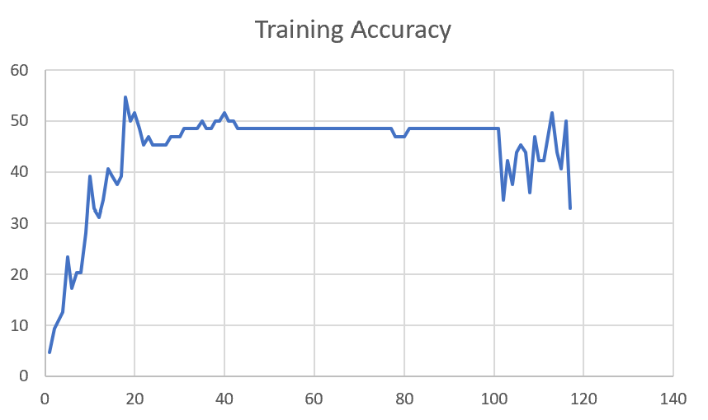

F03_E12345 | Encode 12345 | 41 | 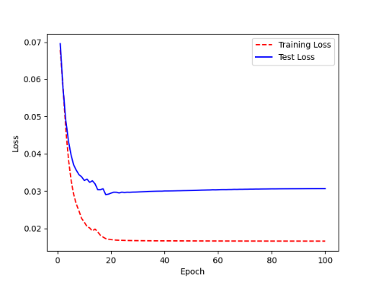 | 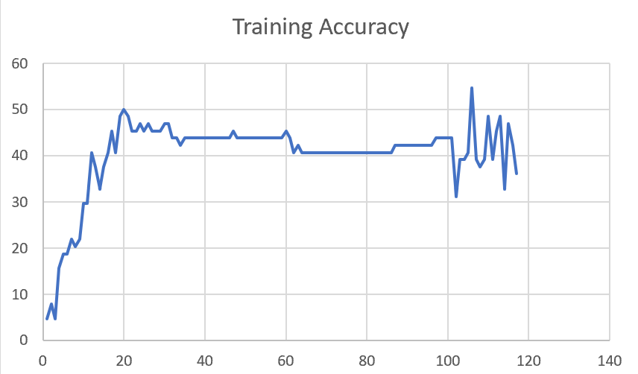

F03_t3 | Token Embeddings | 52 | 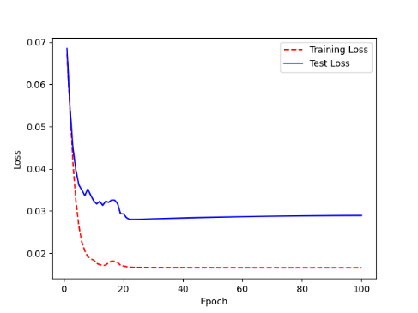 | 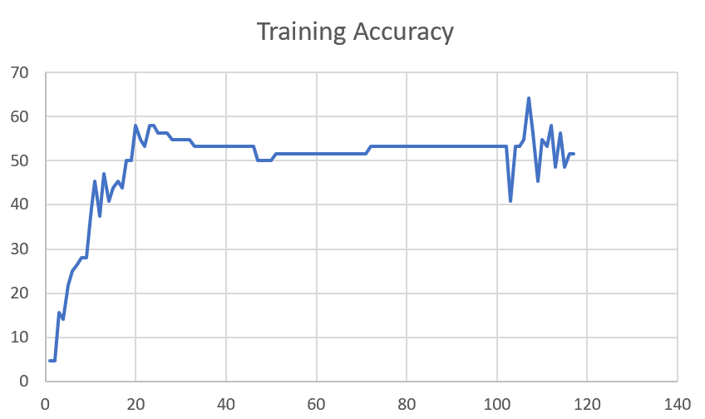

Sheet1
 |  |  | Training Accuracy
0 | 0.953125 | 1 | 4.6875
0 | 0.953125 | 1 | 4.6875
1 | 0.84375 | 2 | 15.625
2 | 0.859375 | 3 | 14.0625
3 | 0.78125 | 4 | 21.875
4 | 0.75 | 5 | 25
5 | 0.734375 | 6 | 26.5625
6 | 0.71875 | 7 | 28.125
7 | 0.71875 | 8 | 28.125
8 | 0.625 | 9 | 37.5
9 | 0.546875 | 10 | 45.3125
10 | 0.625 | 11 | 37.5
11 | 0.53125 | 12 | 46.875
12 | 0.59375 | 13 | 40.625
13 | 0.5625 | 14 | 43.75
14 | 0.546875 | 15 | 45.3125
15 | 0.5625 | 16 | 43.75
16 | 0.5 | 17 | 50
17 | 0.5 | 18 | 50
18 | 0.421875 | 19 | 57.8125
19 | 0.453125 | 20 | 54.6875
20 | 0.46875 | 21 | 53.125
21 | 0.421875 | 22 | 57.8125
22 | 0.421875 | 23 | 57.8125
23 | 0.4375 | 24 | 56.25
24 | 0.4375 | 25 | 56.25
25 | 0.4375 | 26 | 56.25
26 | 0.453125 | 27 | 54.6875
27 | 0.453125 | 28 | 54.6875
28 | 0.453125 | 29 | 54.6875
29 | 0.453125 | 30 | 54.6875
30 | 0.453125 | 31 | 54.6875
31 | 0.46875 | 32 | 53.125
32 | 0.46875 | 33 | 53.125
33 | 0.46875 | 34 | 53.125
34 | 0.46875 | 35 | 53.125
35 | 0.46875 | 36 | 53.125
36 | 0.46875 | 37 | 53.125
37 | 0.46875 | 38 | 53.125
38 | 0.46875 | 39 | 53.125
39 | 0.46875 | 40 | 53.125
40 | 0.46875 | 41 | 53.125
41 | 0.46875 | 42 | 53.125
42 | 0.46875 | 43 | 53.125
43 | 0.46875 | 44 | 53.125
44 | 0.46875 | 45 | 53.125
45 | 0.5 | 46 | 50
46 | 0.5 | 47 | 50
47 | 0.5 | 48 | 50
48 | 0.5 | 49 | 50
49 | 0.484375 | 50 | 51.5625
50 | 0.484375 | 51 | 51.5625
51 | 0.484375 | 52 | 51.5625
52 | 0.484375 | 53 | 51.5625
53 | 0.484375 | 54 | 51.5625
54 | 0.484375 | 55 | 51.5625
55 | 0.484375 | 56 | 51.5625
56 | 0.484375 | 57 | 51.5625
57 | 0.484375 | 58 | 51.5625
58 | 0.484375 | 59 | 51.5625
59 | 0.484375 | 60 | 51.5625
60 | 0.484375 | 61 | 51.5625
61 | 0.484375 | 62 | 51.5625
62 | 0.484375 | 63 | 51.5625
63 | 0.484375 | 64 | 51.5625
64 | 0.484375 | 65 | 51.5625
65 | 0.484375 | 66 | 51.5625
66 | 0.484375 | 67 | 51.5625
67 | 0.484375 | 68 | 51.5625
68 | 0.484375 | 69 | 51.5625
69 | 0.484375 | 70 | 51.5625
70 | 0.46875 | 71 | 53.125
71 | 0.46875 | 72 | 53.125
72 | 0.46875 | 73 | 53.125
73 | 0.46875 | 74 | 53.125
74 | 0.46875 | 75 | 53.125
75 | 0.46875 | 76 | 53.125
76 | 0.46875 | 77 | 53.125
77 | 0.46875 | 78 | 53.125
78 | 0.46875 | 79 | 53.125
79 | 0.46875 | 80 | 53.125
80 | 0.46875 | 81 | 53.125
81 | 0.46875 | 82 | 53.125
82 | 0.46875 | 83 | 53.125
83 | 0.46875 | 84 | 53.125
84 | 0.46875 | 85 | 53.125
85 | 0.46875 | 86 | 53.125
86 | 0.46875 | 87 | 53.125
87 | 0.46875 | 88 | 53.125
88 | 0.46875 | 89 | 53.125
89 | 0.46875 | 90 | 53.125
90 | 0.46875 | 91 | 53.125
91 | 0.46875 | 92 | 53.125
92 | 0.46875 | 93 | 53.125
93 | 0.46875 | 94 | 53.125
94 | 0.46875 | 95 | 53.125
95 | 0.46875 | 96 | 53.125
96 | 0.46875 | 97 | 53.125
97 | 0.46875 | 98 | 53.125
98 | 0.46875 | 99 | 53.125
99 | 0.46875 | 100 | 53.125
<__main__.DisplayOutputs object at 0x7eff3012ee50> | 0.46875 | #VALUE! | 53.125
<__main__.DisplayOutputs object at 0x7eff3012ee50> | 0.59375 | #VALUE! | 40.625
<__main__.DisplayOutputs object at 0x7eff3012ee50> | 0.46875 | #VALUE! | 53.125
<__main__.DisplayOutputs object at 0x7eff3012ee50> | 0.46875 | #VALUE! | 53.125
<__main__.DisplayOutputs object at 0x7eff3012ee50> | 0.453125 | #VALUE! | 54.6875
<__main__.DisplayOutputs object at 0x7eff3012ee50> | 0.359375 | #VALUE! | 64.0625
<__main__.DisplayOutputs object at 0x7eff3012ee50> | 0.4375 | #VALUE! | 56.25
<__main__.DisplayOutputs object at 0x7eff3012ee50> | 0.546875 | #VALUE! | 45.3125
<__main__.DisplayOutputs object at 0x7eff3012ee50> | 0.453125 | #VALUE! | 54.6875
<__main__.DisplayOutputs object at 0x7eff3012ee50> | 0.46875 | #VALUE! | 53.125
<__main__.DisplayOutputs object at 0x7eff3012ee50> | 0.421875 | #VALUE! | 57.8125
<__main__.DisplayOutputs object at 0x7eff3012ee50> | 0.515625 | #VALUE! | 48.4375
<__main__.DisplayOutputs object at 0x7eff3012ee50> | 0.4375 | #VALUE! | 56.25
<__main__.DisplayOutputs object at 0x7eff3012ee50> | 0.515625 | #VALUE! | 48.4375
<__main__.DisplayOutputs object at 0x7eff3012ee50> | 0.484375 | #VALUE! | 51.5625
<__main__.DisplayOutputs object at 0x7eff3012ee50> | 0.484375 | #VALUE! | 51.5625
<__main__.DisplayOutputs object at 0x7eff3012ee50> | 0.55737704918

